A01 ALI
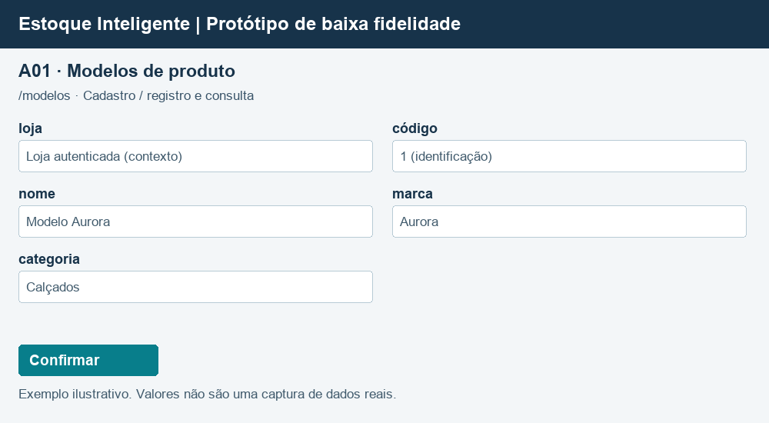
A01 — Modelos de produto
Sistema | Estoque Inteligente · fronteira da aplicação web
Tipo | ALI — Arquivo Lógico Interno
Justificativa | Dados de negócio mantidos por operações do estoque.
Origem / requisito | models · /modelos
Registros lógicos | Um tipo de registro de negócio, não a quantidade de linhas cadastradas. Identificadores de negócio e contexto da loja seguem a contagem documentada; chaves técnicas de sessão não entram.

Registro lógico | Item de dado referenciado | Tipo | Exemplo / observação
Registro de modelos de produto | loja | Texto / identificação | Loja autenticada (contexto)
Registro de modelos de produto | código | Texto / identificação | 1 (identificação)
Registro de modelos de produto | nome | Texto / identificação | Modelo Aurora
Registro de modelos de produto | marca | Texto / identificação | Aurora
Registro de modelos de produto | categoria | Texto / identificação | Calçados

Contagem | Registros lógicos (RL) | 1
Contagem | Itens de dados (TD/DER) | 5
Complexidade | Simples
Tamanho (PF) | 7

Protótipo | /modelos · campos de loja/identificação podem ser contexto ou somente leitura; senha não é exibida em consultas. Em vínculo, quantidade começa em zero e muda por movimentação.

A02 ALI
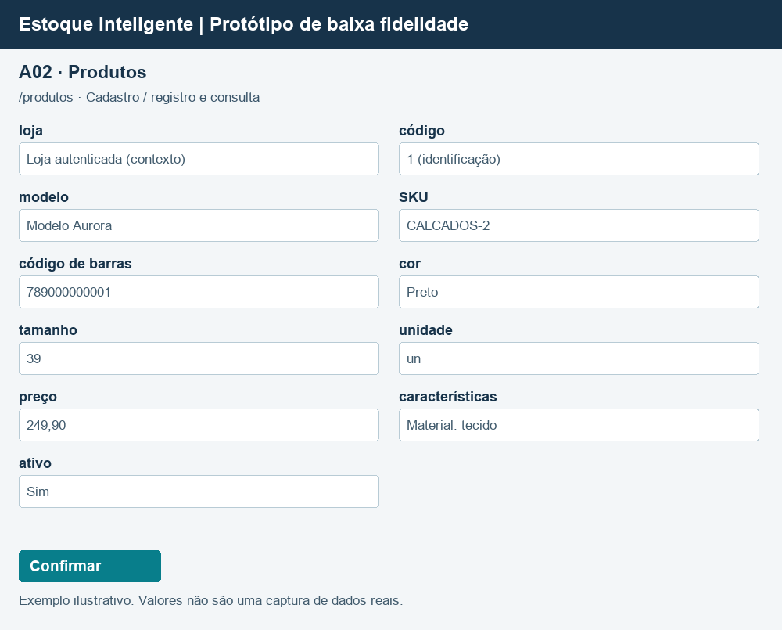
A02 — Produtos
Sistema | Estoque Inteligente · fronteira da aplicação web
Tipo | ALI — Arquivo Lógico Interno
Justificativa | Dados de negócio mantidos por operações do estoque.
Origem / requisito | products · /produtos
Registros lógicos | Um tipo de registro de negócio, não a quantidade de linhas cadastradas. Identificadores de negócio e contexto da loja seguem a contagem documentada; chaves técnicas de sessão não entram.

Registro lógico | Item de dado referenciado | Tipo | Exemplo / observação
Registro de produtos | loja | Texto / identificação | Loja autenticada (contexto)
Registro de produtos | código | Texto / identificação | 1 (identificação)
Registro de produtos | modelo | Texto / identificação | Modelo Aurora
Registro de produtos | SKU | Texto / identificação | CALCADOS-2
Registro de produtos | código de barras | Texto / identificação | 789000000001
Registro de produtos | cor | Texto / identificação | Preto
Registro de produtos | tamanho | Texto / identificação | 39
Registro de produtos | unidade | Texto / identificação | un
Registro de produtos | preço | Decimal | 249,90
Registro de produtos | características | Texto / identificação | Material: tecido
Registro de produtos | ativo | Boolean | Sim

Contagem | Registros lógicos (RL) | 1
Contagem | Itens de dados (TD/DER) | 11
Complexidade | Simples
Tamanho (PF) | 7

Protótipo | /produtos · campos de loja/identificação podem ser contexto ou somente leitura; senha não é exibida em consultas. Em vínculo, quantidade começa em zero e muda por movimentação.

X01 AIE
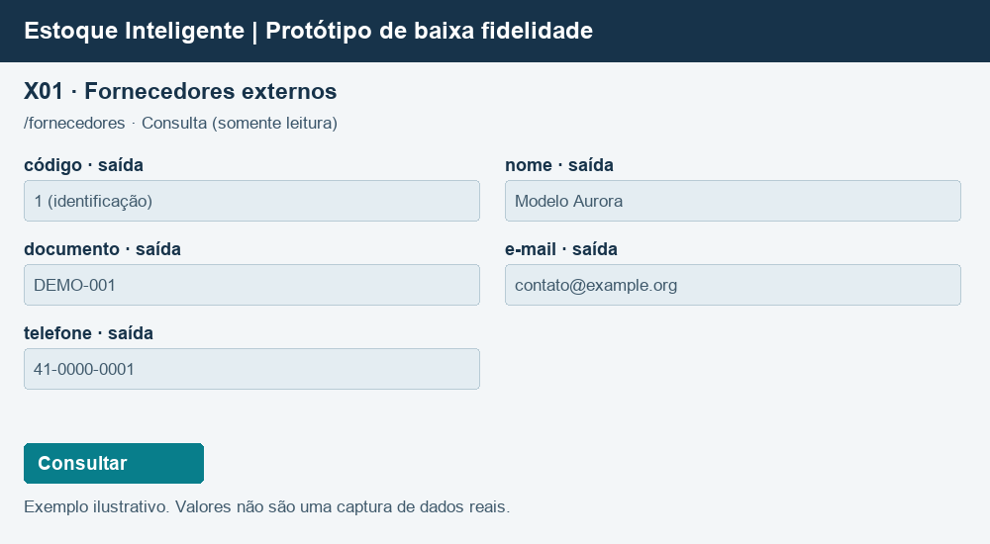
X01 — Fornecedores externos
Sistema | Estoque Inteligente · fronteira da aplicação web
Tipo | AIE — Arquivo de Interface Externa
Justificativa | Dados mantidos por aplicação externa independente; o estoque apenas consulta. X01 identifica fornecedores; X02 registra ofertas comerciais.
Origem / requisito | external/fornecedores · /fornecedores
Registros lógicos | Um tipo de registro de negócio, não a quantidade de linhas cadastradas. Identificadores de negócio e contexto da loja seguem a contagem documentada; chaves técnicas de sessão não entram.

Registro lógico | Item de dado referenciado | Tipo | Exemplo / observação
Registro de fornecedores externos | código | Texto / identificação | 1 (identificação)
Registro de fornecedores externos | nome | Texto / identificação | Modelo Aurora
Registro de fornecedores externos | documento | Texto / identificação | DEMO-001
Registro de fornecedores externos | e-mail | Texto / identificação | contato@example.org
Registro de fornecedores externos | telefone | Texto / identificação | 41-0000-0001

Contagem | Registros lógicos (RL) | 1
Contagem | Itens de dados (TD/DER) | 5
Complexidade | Simples
Tamanho (PF) | 5

Protótipo | /fornecedores · campos de loja/identificação podem ser contexto ou somente leitura; senha não é exibida em consultas. Em vínculo, quantidade começa em zero e muda por movimentação.

X02 AIE
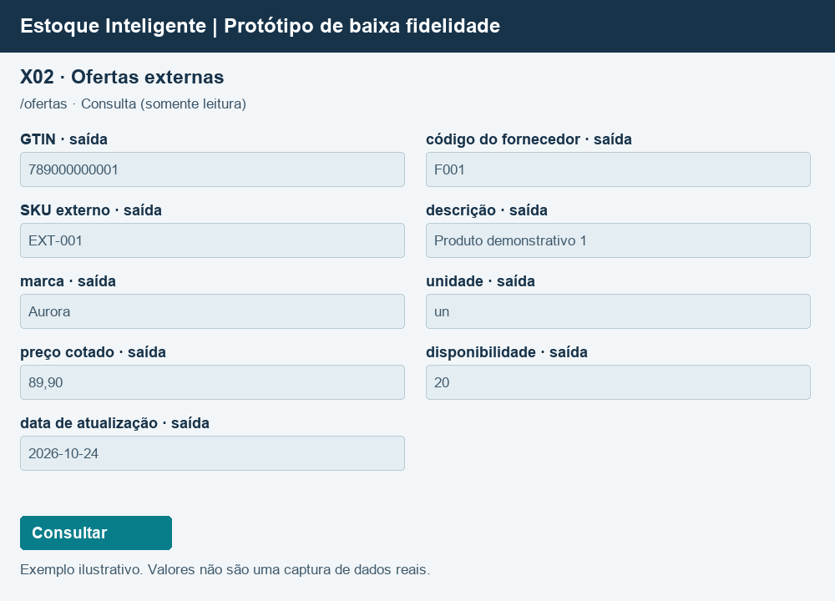
X02 — Ofertas externas
Sistema | Estoque Inteligente · fronteira da aplicação web
Tipo | AIE — Arquivo de Interface Externa
Justificativa | Dados mantidos por aplicação externa independente; o estoque apenas consulta. X01 identifica fornecedores; X02 registra ofertas comerciais.
Origem / requisito | external/ofertas · /ofertas
Registros lógicos | Um tipo de registro de negócio, não a quantidade de linhas cadastradas. Identificadores de negócio e contexto da loja seguem a contagem documentada; chaves técnicas de sessão não entram.

Registro lógico | Item de dado referenciado | Tipo | Exemplo / observação
Oferta comercial externa | GTIN | Texto / identificação | 789000000001
Oferta comercial externa | código do fornecedor | Texto / identificação | F001
Oferta comercial externa | SKU externo | Texto / identificação | EXT-001
Oferta comercial externa | descrição | Texto / identificação | Produto demonstrativo 1
Oferta comercial externa | marca | Texto / identificação | Aurora
Oferta comercial externa | unidade | Texto / identificação | un
Oferta comercial externa | preço cotado | Decimal | 89,90
Oferta comercial externa | disponibilidade | Decimal | 20
Oferta comercial externa | data de atualização | Texto / identificação | 2026-10-24

Contagem | Registros lógicos (RL) | 1
Contagem | Itens de dados (TD/DER) | 9
Complexidade | Simples
Tamanho (PF) | 5

Protótipo | /ofertas · campos de loja/identificação podem ser contexto ou somente leitura; senha não é exibida em consultas. Em vínculo, quantidade começa em zero e muda por movimentação.

Entradas externas
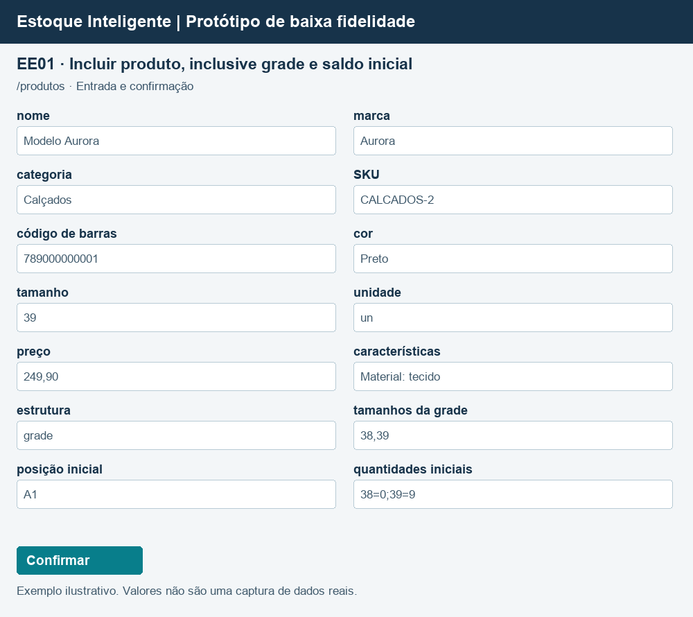
EE04 — Incluir modelo
Tipo e finalidade | EE · Incluir modelo
Evidência | ModeloProdutoService.salvar · /modelos
Arquivos e itens | A01: loja, nome, marca e categoria; identificação do modelo gerada no cadastro. A09: loja, responsável, ação modelo.salvar, detalhe com a identificação do modelo e data gerada. Esses dados de auditoria são mantidos internamente e não são campos extras recebidos pela interface.
Classificação / regra | Entrada mantém ALIs e registra auditoria; validação antes de persistir.
Contagem | Um conjunto de comandos e um campo de feedback. Textos alternativos de sucesso/erro não são campos independentes. Dados repetidos contam uma vez. Sessão, CSRF e chave técnica de idempotência excluídos.
Fluxo e exceções | Sem resultados: mensagem de ausência. Erros de entrada são informados; consultas não alteram dados.

Arquivo / origem | Dado que cruza a fronteira | Uso no processo | DER contado
A01, A09 | nome | Entrada | 1
A01, A09 | marca | Entrada | 1
A01, A09 | categoria | Entrada | 1
Interface | mensagem de resultado | Saída | 1
Interface | acionamento | Controle | 1

Arquivos referenciados | Grupo lógico | Uso
A01 | Modelos de produto | Ver itens referenciados acima
A09 | Auditoria consultável | Ver itens referenciados acima

Contagem | Arquivos referenciados | 2
Contagem | Itens distintos (TD/DER) | 5
Complexidade | Moderado
Tamanho (PF) | 4

Protótipo | Baixa fidelidade baseada na interface implementada. Exemplos ilustrativos; dados de demonstração não comprovam autoria. /modelos

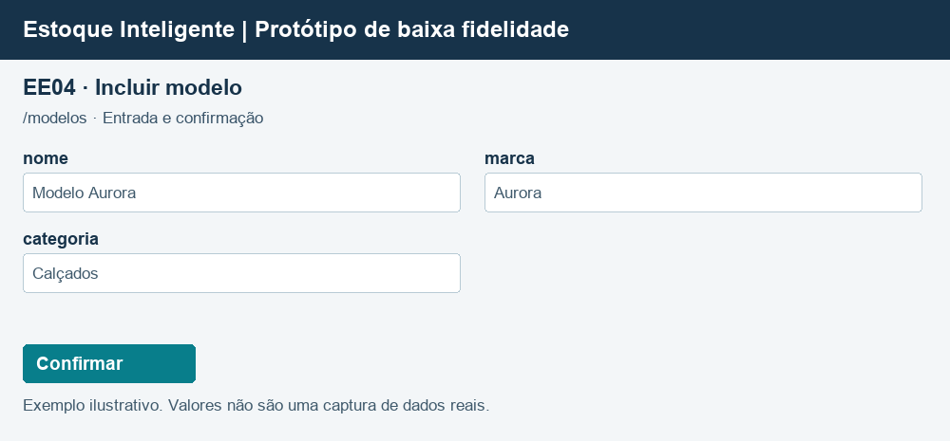

EE01 — Incluir produto, inclusive grade e saldo inicial
Tipo e finalidade | EE · Incluir produto, inclusive grade e saldo inicial
Evidência | ProdutoService.salvar · /produtos
Arquivos e itens | A01: nome, marca e categoria do modelo. A02: modelo, SKU, código de barras, cor, tamanho, unidade, preço, características e ativo. A03: posição e unidade, na entrada inicial. A04: produto, posição e quantidade inicial. A05: produto, posição, responsável, tipo, variação, saldos anterior/posterior, motivo e data, quando há saldo inicial. A09: loja, responsável, ação, detalhe e data (gerada). Identificações dos registros são geradas pelo banco; leituras/manutenções internas não são TD adicionais da interface.
Classificação / regra | Entrada mantém ALIs e registra auditoria; validação antes de persistir.
Contagem | Um conjunto de comandos e um campo de feedback. Textos alternativos de sucesso/erro não são campos independentes. Dados repetidos contam uma vez. Sessão, CSRF e chave técnica de idempotência excluídos.
Fluxo e exceções | Sem resultados: mensagem de ausência. Erros de entrada são informados; consultas não alteram dados.

Arquivo / origem | Dado que cruza a fronteira | Uso no processo | DER contado
A01, A02, A03, A04, A05, A09 | nome | Entrada | 1
A01, A02, A03, A04, A05, A09 | marca | Entrada | 1
A01, A02, A03, A04, A05, A09 | categoria | Entrada | 1
A01, A02, A03, A04, A05, A09 | SKU | Entrada | 1
A01, A02, A03, A04, A05, A09 | código de barras | Entrada | 1
A01, A02, A03, A04, A05, A09 | cor | Entrada | 1
A01, A02, A03, A04, A05, A09 | tamanho | Entrada | 1
A01, A02, A03, A04, A05, A09 | unidade | Entrada | 1
A01, A02, A03, A04, A05, A09 | preço | Entrada | 1
A01, A02, A03, A04, A05, A09 | características | Entrada | 1
A01, A02, A03, A04, A05, A09 | estrutura | Entrada | 1
A01, A02, A03, A04, A05, A09 | tamanhos da grade | Entrada | 1
A01, A02, A03, A04, A05, A09 | posição inicial | Entrada | 1
A01, A02, A03, A04, A05, A09 | quantidades iniciais | Entrada | 1
Interface | mensagem de resultado | Saída | 1
Interface | acionamento | Controle | 1

Arquivos referenciados | Grupo lógico | Uso
A01 | Modelos de produto | Ver itens referenciados acima
A02 | Produtos | Ver itens referenciados acima
A03 | Posições | Ver itens referenciados acima
A04 | Estoque por posição / vínculos | Ver itens referenciados acima
A05 | Movimentações | Ver itens referenciados acima
A09 | Auditoria consultável | Ver itens referenciados acima

Contagem | Arquivos referenciados | 6
Contagem | Itens distintos (TD/DER) | 16
Complexidade | Complexo
Tamanho (PF) | 6

Protótipo | Baixa fidelidade baseada na interface implementada. Exemplos ilustrativos; dados de demonstração não comprovam autoria. /produtos

SE06 SE
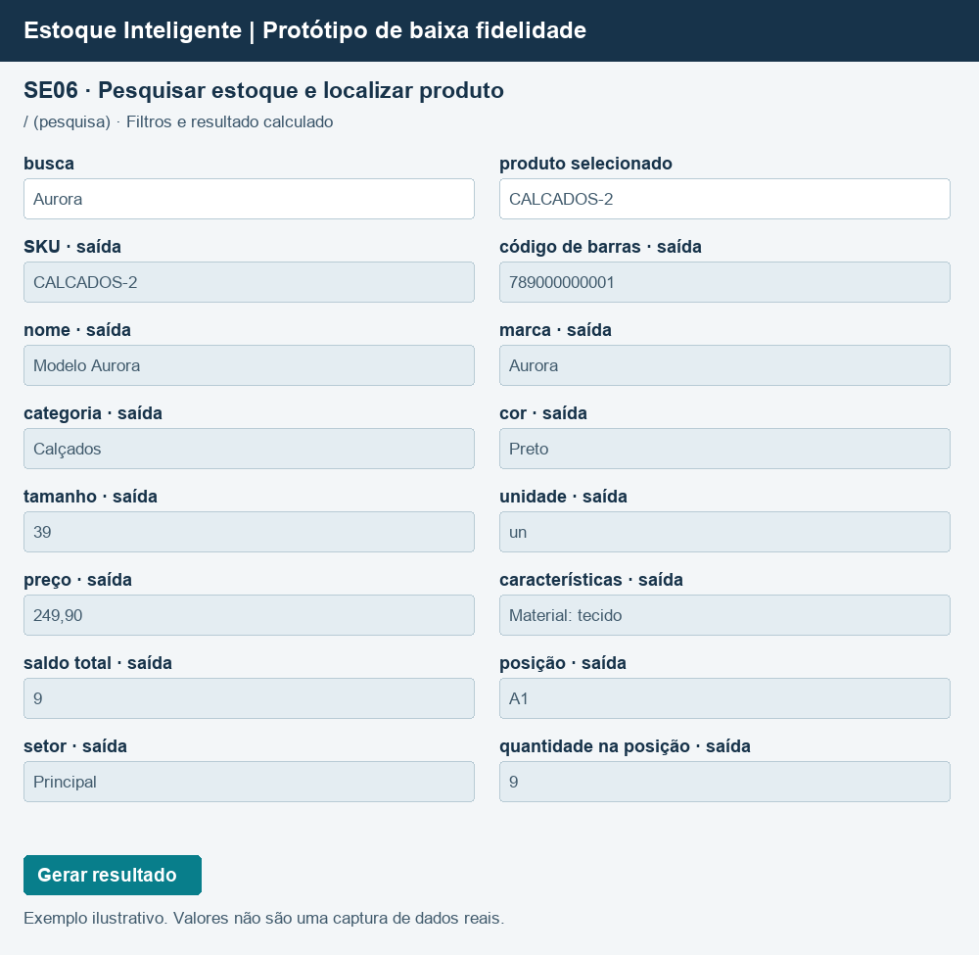
SE06 — Pesquisar estoque e localizar produto
Tipo e finalidade | SE · Pesquisar estoque e localizar produto
Evidência | ProdutoService.pesquisar/buscar; DashboardController; BuscaAssistidaController · / (pesquisa)
Arquivos e itens | A01: nome, marca, categoria; A02: SKU, código de barras, cor, tamanho, unidade, preço, características e ativo; A03: código e setor; A04: produto, posição e quantidade. Loja delimita os registros. Saldo total é soma das quantidades.
Classificação / regra | Soma das posições para obter saldo. Dashboard, busca digitada/voz e lista de produtos reutilizam a mesma intenção; não contar canais novamente.
Contagem | Um conjunto de comandos e um campo de feedback. Textos alternativos de sucesso/erro não são campos independentes. Dados repetidos contam uma vez. Sessão, CSRF e chave técnica de idempotência excluídos.
Fluxo e exceções | Sem resultados: mensagem de ausência. Erros de entrada são informados; consultas não alteram dados.

Arquivo / origem | Dado que cruza a fronteira | Uso no processo | DER contado
A01, A02, A03, A04 | busca | Entrada | 1
A01, A02, A03, A04 | produto selecionado | Entrada | 1
A01, A02, A03, A04 | SKU | Saída | 1
A01, A02, A03, A04 | código de barras | Saída | 1
A01, A02, A03, A04 | nome | Saída | 1
A01, A02, A03, A04 | marca | Saída | 1
A01, A02, A03, A04 | categoria | Saída | 1
A01, A02, A03, A04 | cor | Saída | 1
A01, A02, A03, A04 | tamanho | Saída | 1
A01, A02, A03, A04 | unidade | Saída | 1
A01, A02, A03, A04 | preço | Saída | 1
A01, A02, A03, A04 | características | Saída | 1
A01, A02, A03, A04 | saldo total | Saída | 1
A01, A02, A03, A04 | posição | Saída | 1
A01, A02, A03, A04 | setor | Saída | 1
A01, A02, A03, A04 | quantidade na posição | Saída | 1
Interface | acionamento | Controle | 1
Interface | mensagem de resultado | Controle | 1

Arquivos referenciados | Grupo lógico | Uso
A01 | Modelos de produto | Ver itens referenciados acima
A02 | Produtos | Ver itens referenciados acima
A03 | Posições | Ver itens referenciados acima
A04 | Estoque por posição / vínculos | Ver itens referenciados acima

Contagem | Arquivos referenciados | 4
Contagem | Itens distintos (TD/DER) | 18
Complexidade | Complexo
Tamanho (PF) | 7

Protótipo | Baixa fidelidade baseada na interface implementada. Exemplos ilustrativos; dados de demonstração não comprovam autoria. / (pesquisa)

SE02 SE
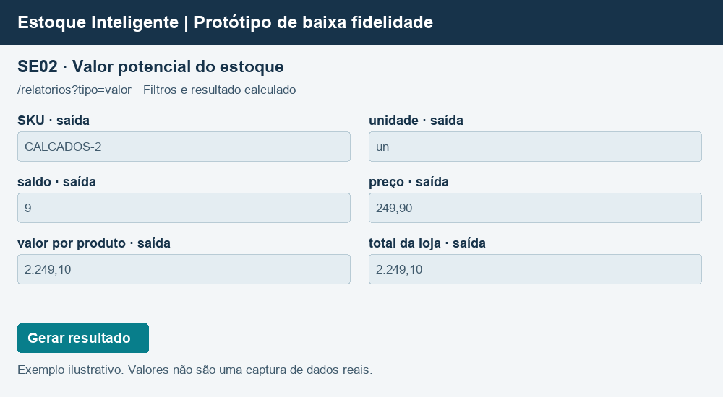
SE02 — Valor potencial do estoque
Tipo e finalidade | SE · Valor potencial do estoque
Evidência | AnaliseService.relatorio(valor) · /relatorios?tipo=valor
Arquivos e itens | A02: SKU, unidade, preço, ativo e loja; A04: produto e quantidade. Saldo é soma por produto; valor = saldo × preço; total = soma dos valores arredondados em centavos.
Classificação / regra | Saldo × preço atual, arredondado em centavos por produto; total = soma dos valores. Não é custo nem receita realizada.
Contagem | Um conjunto de comandos e um campo de feedback. Textos alternativos de sucesso/erro não são campos independentes. Dados repetidos contam uma vez. Sessão, CSRF e chave técnica de idempotência excluídos.
Fluxo e exceções | Sem resultados: mensagem de ausência. Erros de entrada são informados; consultas não alteram dados.

Arquivo / origem | Dado que cruza a fronteira | Uso no processo | DER contado
A02, A04 | SKU | Saída | 1
A02, A04 | unidade | Saída | 1
A02, A04 | saldo | Saída | 1
A02, A04 | preço | Saída | 1
A02, A04 | valor por produto | Saída | 1
A02, A04 | total da loja | Saída | 1
Interface | acionamento | Controle | 1
Interface | mensagem de resultado | Controle | 1

Arquivos referenciados | Grupo lógico | Uso
A02 | Produtos | Ver itens referenciados acima
A04 | Estoque por posição / vínculos | Ver itens referenciados acima

Contagem | Arquivos referenciados | 2
Contagem | Itens distintos (TD/DER) | 8
Complexidade | Moderado
Tamanho (PF) | 5

Protótipo | Baixa fidelidade baseada na interface implementada. Exemplos ilustrativos; dados de demonstração não comprovam autoria. /relatorios?tipo=valor

CE04 Consulta
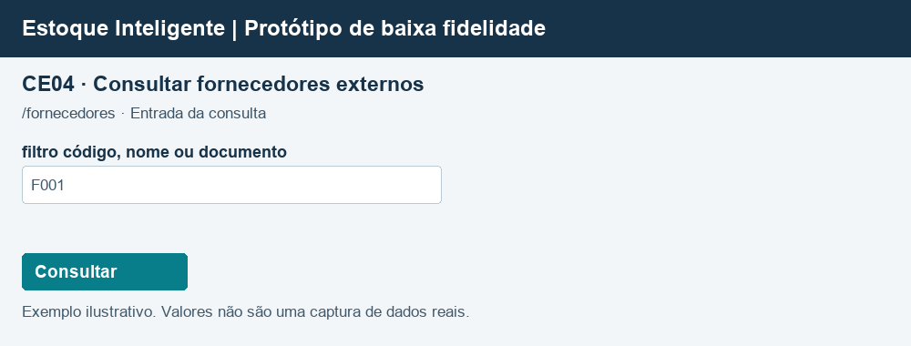
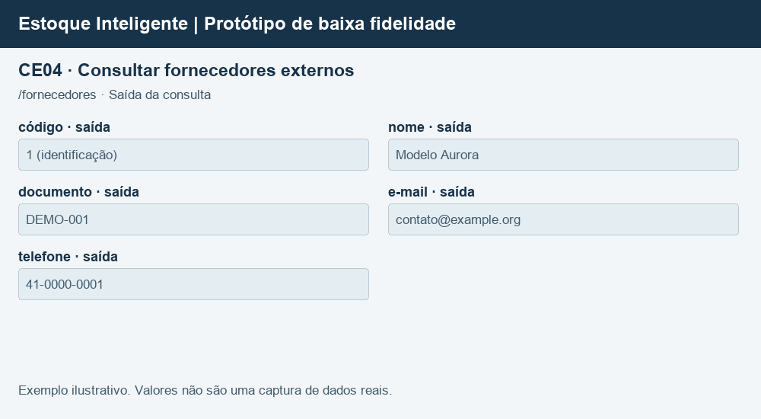
CE04 — Consultar fornecedores externos
Tipo e finalidade | CE · Consultar fornecedores externos
Evidência | GET /fornecedores?q=; AnaliseService.consultar; FornecedorGateway · /fornecedores
Arquivos e itens | X01
Classificação / regra | Entrada e saída são um único processo: recupera dados, sem derivação e sem manutenção de arquivos.
Contagem | Um conjunto de comandos e um campo de feedback. Textos alternativos de sucesso/erro não são campos independentes. Dados repetidos contam uma vez. Sessão, CSRF e chave técnica de idempotência excluídos.
Fluxo e exceções | Sem resultados: mensagem de ausência. Erros de entrada são informados; consultas não alteram dados.

Arquivo / origem | Dado que cruza a fronteira | Uso no processo | DER contado
X01 | filtro código, nome ou documento | Entrada | 1
X01 | código | Saída | 1
X01 | nome | Saída | 1
X01 | documento | Saída | 1
X01 | e-mail | Saída | 1
X01 | telefone | Saída | 1
Interface | acionamento | Controle | 1
Interface | mensagem de resultado | Controle | 1

Arquivos referenciados | Grupo lógico | Uso
X01 | Fornecedores externos | Ver itens referenciados acima

Contagem | Arquivos referenciados | 1
Contagem | Itens distintos (TD/DER) | 8
TD da entrada |  | 3
TD da saída sem repetição |  | 5
Complexidade entrada | Simples
Complexidade saída | Simples
Maior complexidade | Simples
Tamanho (PF) | 3

Protótipo | Baixa fidelidade baseada na interface implementada. Exemplos ilustrativos; dados de demonstração não comprovam autoria. /fornecedores

CE12 Consulta
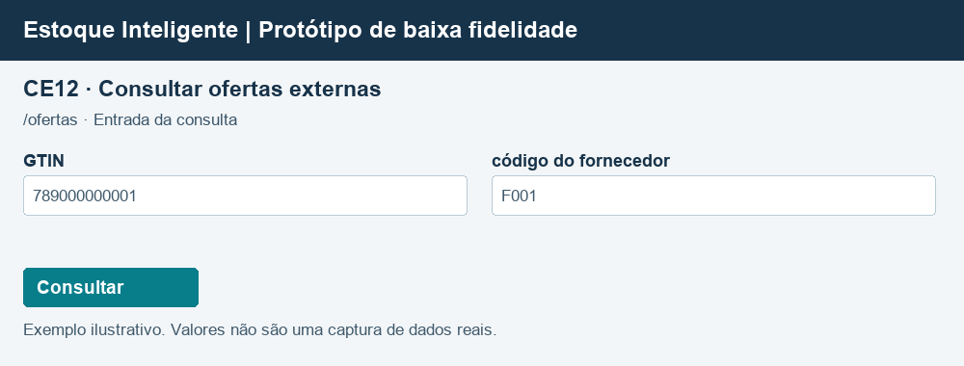
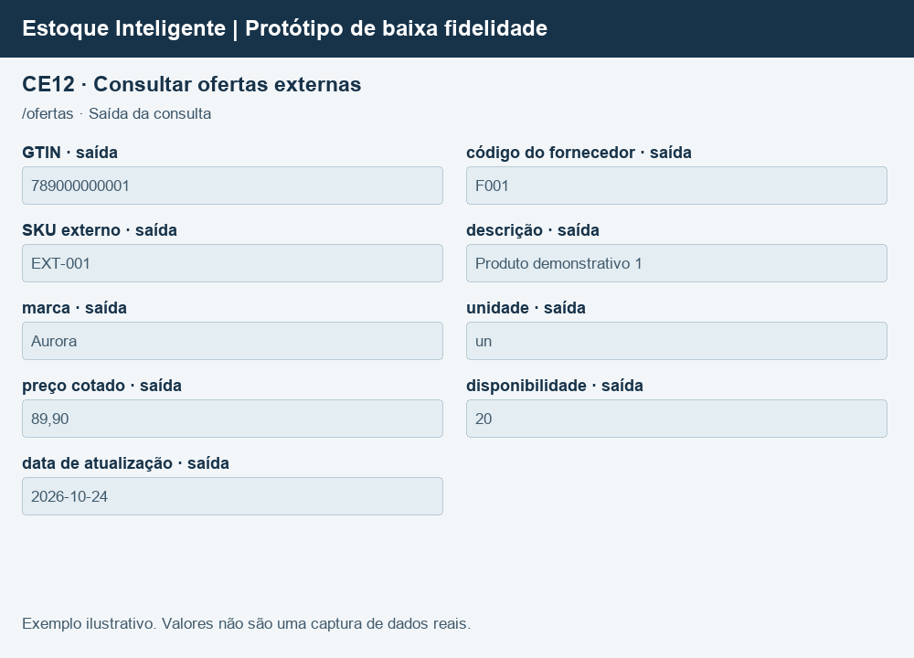
CE12 — Consultar ofertas externas
Tipo e finalidade | CE · Consultar ofertas externas
Evidência | GET /ofertas; OfertaService.consultar; OfertaGateway; external/ofertas/Provedor.java · /ofertas
Arquivos e itens | X02: nove campos da oferta. Filtros exatos opcionais combinados por GTIN e código do fornecedor. Não mantém arquivos nem deriva dados.
Classificação / regra | Entrada e saída são um único processo: recupera dados, sem derivação e sem manutenção de arquivos.
Contagem | Um conjunto de comandos e um campo de feedback. Textos alternativos de sucesso/erro não são campos independentes. Dados repetidos contam uma vez. Sessão, CSRF e chave técnica de idempotência excluídos.
Fluxo e exceções | Sem resultados: mensagem de ausência. Erros de entrada são informados; consultas não alteram dados.

Arquivo / origem | Dado que cruza a fronteira | Uso no processo | DER contado
X02 | GTIN | Entrada e saída | 1
X02 | código do fornecedor | Entrada e saída | 1
X02 | SKU externo | Saída | 1
X02 | descrição | Saída | 1
X02 | marca | Saída | 1
X02 | unidade | Saída | 1
X02 | preço cotado | Saída | 1
X02 | disponibilidade | Saída | 1
X02 | data de atualização | Saída | 1
Interface | acionamento | Controle | 1
Interface | mensagem de resultado | Controle | 1

Arquivos referenciados | Grupo lógico | Uso
X02 | Ofertas externas | Ver itens referenciados acima

Contagem | Arquivos referenciados | 1
Contagem | Itens distintos (TD/DER) | 11
TD da entrada |  | 4
TD da saída sem repetição |  | 7
Complexidade entrada | Simples
Complexidade saída | Simples
Maior complexidade | Simples
Tamanho (PF) | 3

Protótipo | Baixa fidelidade baseada na interface implementada. Exemplos ilustrativos; dados de demonstração não comprovam autoria. /ofertas

